Datos de prueba
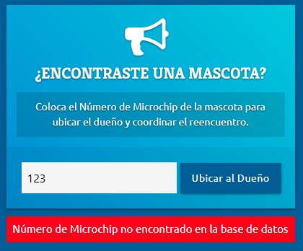
MASCOTAS PERDIDAS
DATOS DEL DUEÑO |  |  |  | DATOS DE LA MASCOTA
Nom_dueño | Tel | Mail |  |  | nom_mascota | Nro_microchip | especie | Raza | Sexo | edad | color primario | color secundario | peso | esterilizado/castrado | fecha en la que se perdio | Mascota perdida
Yamila Lombardo | +54 (54926) 5687667 | yamilanahir@hotmail.com | Ubicación | FOTO | Miau | 991001005466675 | Gato | Europeo comun | Macho | 4 años, 1 mes | Negro | Negro | 5.5 | SI | 2023-06-09 | TRUE
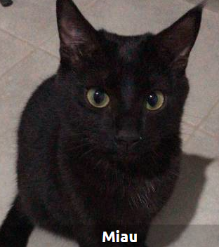
 |  |  | Guaymallen Mendoza
 |  |  |  |  |  |  | Especie |  | Sexo | Edad | Color | Altura | Tamaño | Ojos | fecha en la que se perdio
 |  |  |  |  |  |  | GATO |  | Hembra | Cachorro | Blanco con rayas |  | Mediano | Celestes | 2022-12-15

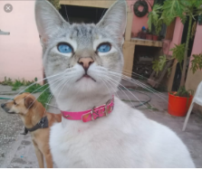

MASCOTAS ENCONTRADAS

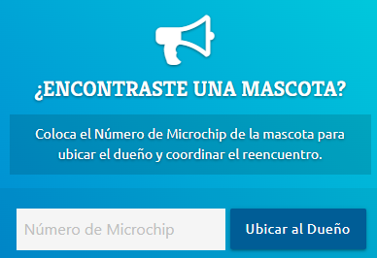
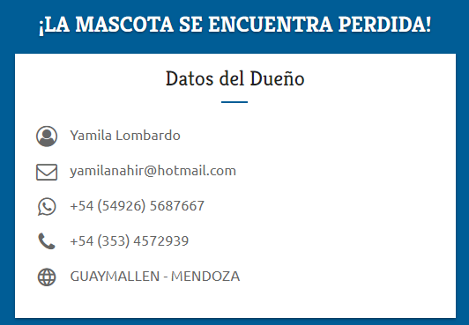
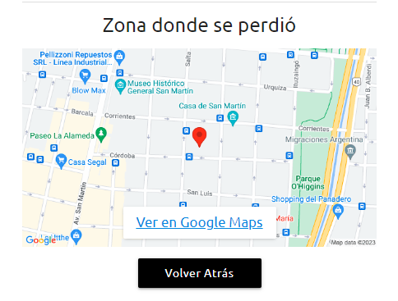

Ingresar el numero de microchip:
Hacer click en ubicar al dueño

Si no eslocalizado el nro:

Datos del sitio
